測定値、要件
屋内設置
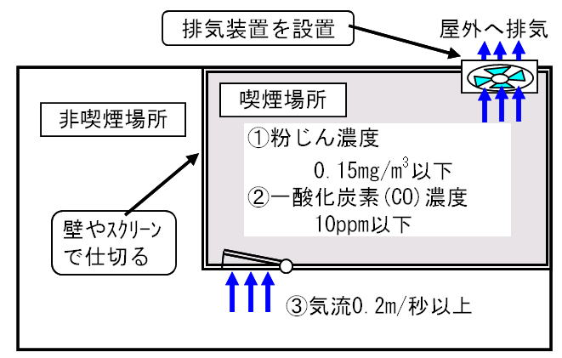

屋外設置
 | 近接建物の出入口
 |  | 粉塵濃度に変化がない、または、
 |  | バックグラウンドBG≦0.01mg/m3の場合、測定値≦BGｘ1.2

